Planilha1
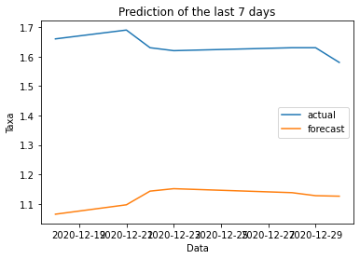
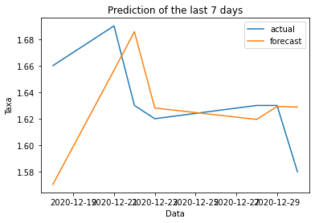
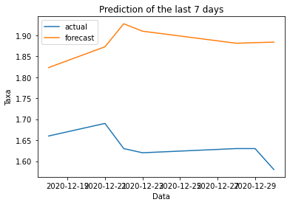
Days | Test RMSE | Train RMSE
1 | 0.106 | 0.071
2 | 0.167 | 0.084
3 | 0.359 | 0.254

